Iterator
■Iterator

 | 1.クラス図
<< interface >>
Aggregate
iterator
<< interface >>
Iterator
hasNext
next

Create→

BookShelf
getBookAt
appendBook
getLength
iterator
books
BookShelfIterator
hasNext
next
bookShelf
index

Book
getName
name

Factory Method
■Factory Method

 | 1.クラス図

framework

<< interface>>
Factory
create
createProduct
registerProduct
<< interface>>
Product
use
Create→

newによる実際のインスタンス生成を、インスタンス生成の為のメソッド呼び出しに代えることで、具体的なクラス名による束縛からスーパークラスを解放していることになる。

idcard

IDCardFactory
create
createProduct
registerProduct
owners
IDCard
use
getOwner
owner

Create→

Singleton
■Singleton

 | 1.クラス図

Singleton
- Singleton
+ getInstance
- Singleton
Singletonのコンストラクタをprivateにすることで、インスタンスがシステム内で一つということを保証する。

 |  |  |  | *下線はクラス変数、クラスメソッドを表す。（UMLの規則）
 |  |  |  | *-はprivate、+はpublicを表す。（UMLの規則）

 | 2.考察
 |  | 2-1.Singletonを使いたいケースはどのような場合か？
 |  |  | 実世界に一つしか存在しないものを表現する場合。例えば、ウィンドウシステムやファイルシステムなどが挙げられる。
 |  |  | そういえば、馬込の案件の時はクライアント側（SWT）がSingletonで動いていたな。。。そういうこと？
 |  |  | そうはいっても、必ず一つしか存在しないというパターンは少ないと思う。

 |  | 2-2.Singletonを使うことでインスタンス内で相互影響が起きるのではないか？
 |  |  | この疑問はStruts1.xがSingletonで動いていることからきている。
 |  |  | その為にはStruts1.xの何がSingletonで動いているのか調べる必要がある。

 |  |  | ◆Struts1.x Singleton
 |  |  |  | Singletonで動いているのはActionクラス。実装するときはActionクラスを継承するため、実装したActionも当然Singletonで動く。
 |  |  |  | なぜSingletonで設計されているかというと、newでインスタンスを作成することはCPU負荷が大きいためである。
 |  |  |  | Singletonでインスタンス作成を起動時の一回だけにして、高レスポンスを実現している。

ローカル変数はスレッド単位で管理される。
 |  |  |  |  | ・Struts1.xでは、Actionクラスにクラス変数を持たせず、ローカル変数にするという制約を設けている。
 |  |  |  |  |  | ローカル変数はスレッド単位に生成されるスタック領域にデータを持つため、各スレッド間で変数にアクセスする事はできない。
 |  |  |  |  |  | その他にDIコンテナでプロセス管理する？という対策もあるようだ。⇒ペンディング
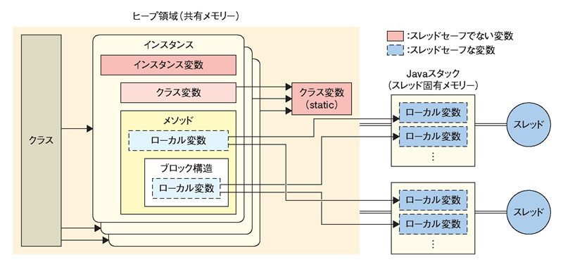

 |  | 2-3.Singletonパターンには問題点がいろいろある。
 |  |  | 2-3-1.マルチスレッド処理の場合、インスタンスが複数できてしまう可能性がある。

 |  |  | 2-3-2.シングルトンパターンに依存したクラスの単体テストがやりにくい。

 |  |  | 2-3-3.保守性が低い。

Facade
■Façade

 | 1.クラス図

Main

PageMakerクラスがFacade役となって処理を一任する。
Facadeを入れ子にすることも可能。

Uses↓

PageMaker
makeWelcomePage

Uses↓
Uses↓

HtmlWriter
title
paragraph
link
mailto
close
writer
Database
getProperties

Command
■Command
これが’書く’という命令クラス
どう書くかというのはdrawableに入っている具象クラスで決まる。
<< interface>>
Command
execute
 | 1.クラス図

<< interface>>
Drawable
draw
setColor
ColorCommand
execute
drawable
color
DrawCommand
execute
drawable
position
MacroCommand
execute
append
undo
clear
commands

これが’色を変える’という命令クラス
このように命令を増やす場合、Commandインターフェースを実装して新しいクラスを作成する。

命令の集合をcommandsに配列で持つ。
そのことで、このクラスにおいてどんな命令がされたのかという内容を意識することなく、ただリスト内のcommandを実行することだけに関心を持てばいい。

DrawCanvas
draw
setColor
paint
history
color
radius

Main
history
canvas
clearButton

 | 2.シーケンス図

framework
of
java.awt

:Main
:DrawCanvas
:MacroCommand

mouseDragged
new
:DrawCommand
append

execute
draw

ActionParform

new
:ColorCommand

append

execute
setColor

paint
execute

execute

draw

